Sheet1
محاسبه پارامترهای مفاصل پلاستیک M3-M2 برای ستونهای باکس بر طبق جدول 5-3 نشریه 360 |  |  |  |  |  |  | رنگ سلول های اعداد ورودی ↓ | پارامترهای مدل سازی |  |  | معیارهای پذیرش-زاویه چرخش خمیری
 |  |  |  |  |  |  | (رنگ) | زاویه چرخش خمیری rad |  | تنش پسماند | کلیه اعضا
D (mm) | t | Fye (Mpa) | b/t | 0.65*√(E/Fye) | 1.12*√(E/Fye) | 1.4*√(E/Fye) | نتیجه کنترل ابعاد بال | a | b | c | IO | LS | CP
200 | 12 | 259 | 14.666666667 | 18.063 | 31.123 | 38.904 | b/t < 0.65*√(E/Fye) | 9 θy | 11 θy | 0.6 | θy | 9 θy | 11 θy
P/Pcl < 0.2 |  |  |  |  |  |  | رفتار تیر, تغییر شکل کنترل است | ------- | ------- | ------- | ------- | ------- | -------
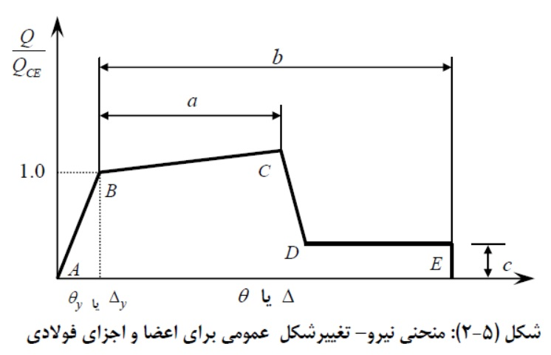

 |  |  |  |  |  |  | تهیه کننده : مهندس انوش فقیهی

------- | #VALUE! | θy
------- | #VALUE!
------- | #VALUE!
------- | #VALUE!
------- | #VALUE!
------- | #VALUE!

